CAMPUS COOK
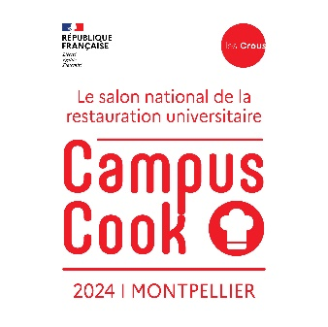
INSCRIPTION CAMPUS COOK |  |  | INSCRIPTION CAMPUS COOK 22 au 23 mai 2024 - Montpellier |  |  | Total € : | 0.00 €
 |  |  |  |  |  | Nombre de personnes : | 0
 |  |  | HEBERGEMENT |  | RESTAURATION
Nom | Prénom | Fonction | souhaite être logé le 22 mai (30 € ttc/nuit) | souhaite être logé le 23 mai (30 € ttc/nuit) | participe à la soirée de gala du 22 mai | participe au repas du soir du 23 mai | souhaite un panier repas le 24 mai matin

Total € : |  | 0.00 € | 0.00 € | 0.00 €
Nombre de personnes : |  | 0 | 0 | 0 | 0 | 0 | 0
 |  |  |  | dont végétarien : | 0 | 0 | 0
 |  |  |  | dont sans restriction : | 0 | 0 | 0

